test 프로그램
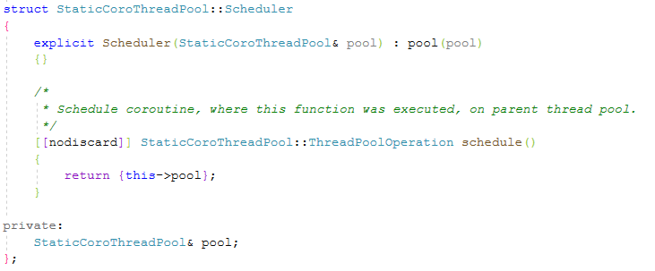
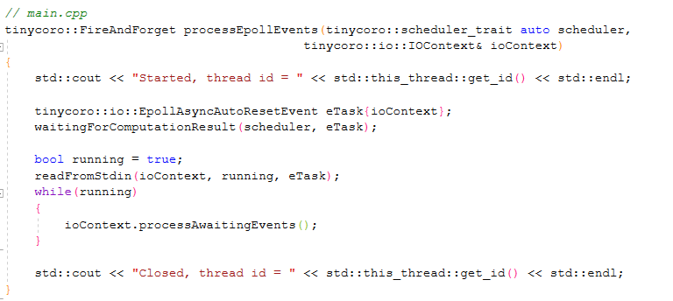
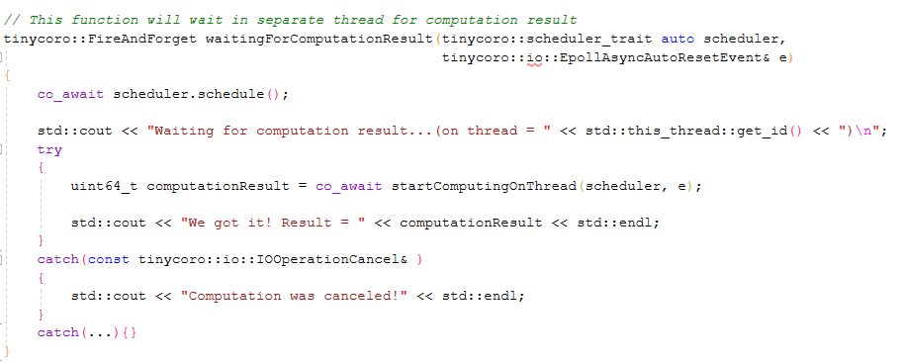
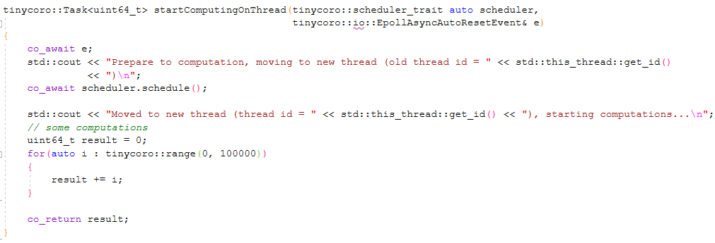
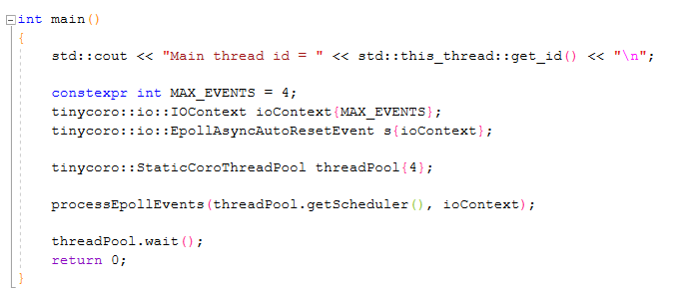
awaitable 객체
- EpollAsyncAutoResetEvent 클래스
- ThreadPoolOperation 구조체

epoll_wait에서 한번 처리할 이벤트의 최대 수

IOContext 클래스
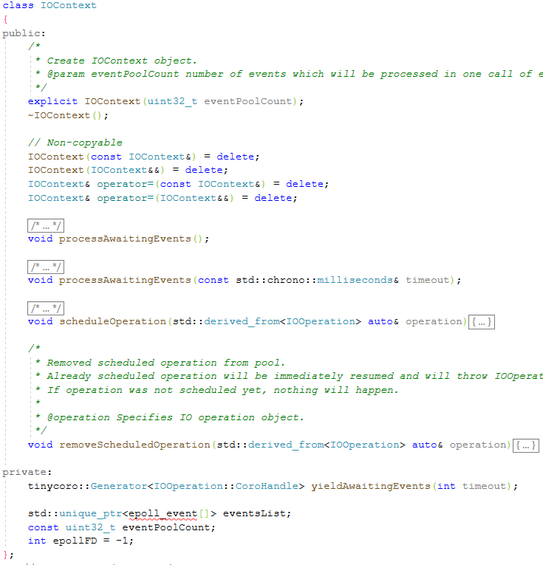

IOOperation 오브젝트에서 파생한 것을 Pool 한다

EpollAsyncAutoResetEvent
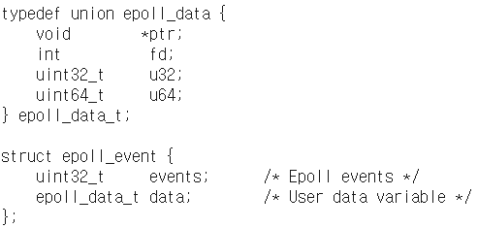
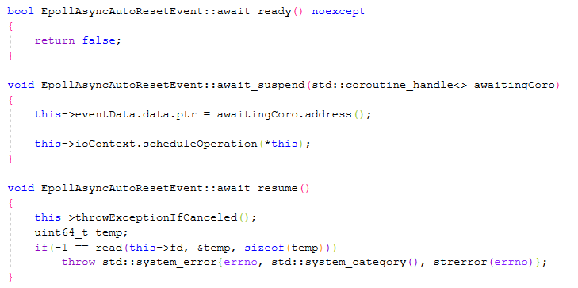
set() 함수를 호출한 스레드에 의해 이벤트가 통지될 때까지 1개의 스레드를 기다릴 수 있고, set과 auto clear 메카니즘을 가지는 간단한 클래스이다.
set된 상태는 스레드가 깨어난 후, 자동적으로 "not set" 상태가 된다.
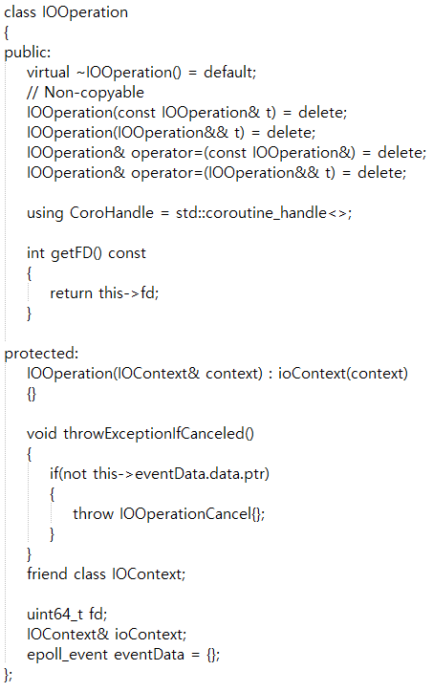

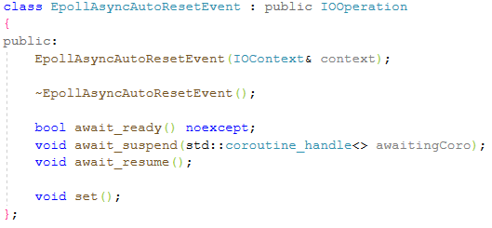

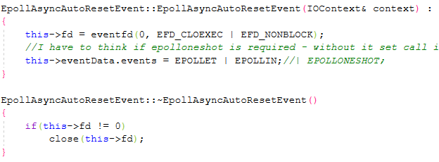

write에 넘겨지는 값은 신경 쓰지 않아도 된다. epoll을 시작하고, 이 이벤트를 액티브한 fd 리스트에 넣기 위해서만 호출하는 것이다

StaticCoroThreadPool
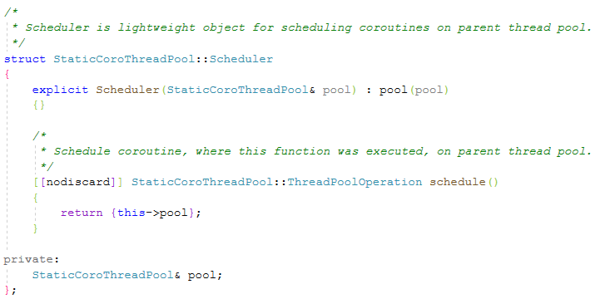

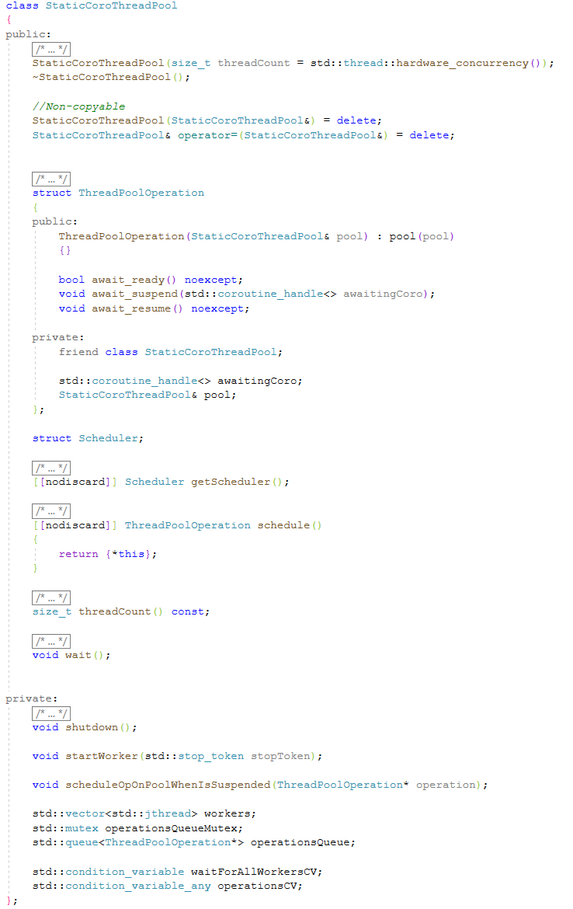

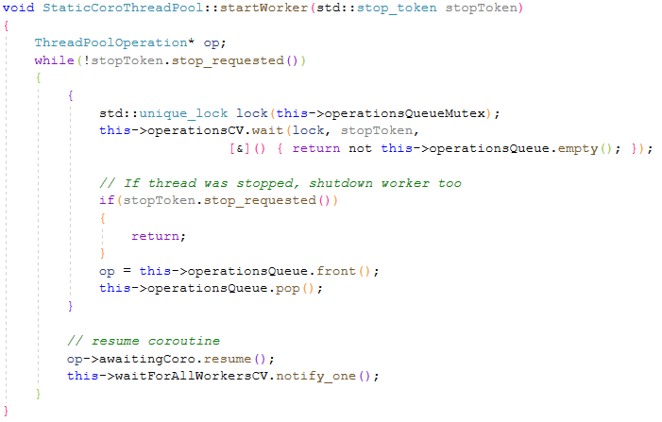

ThreadPoolOperation
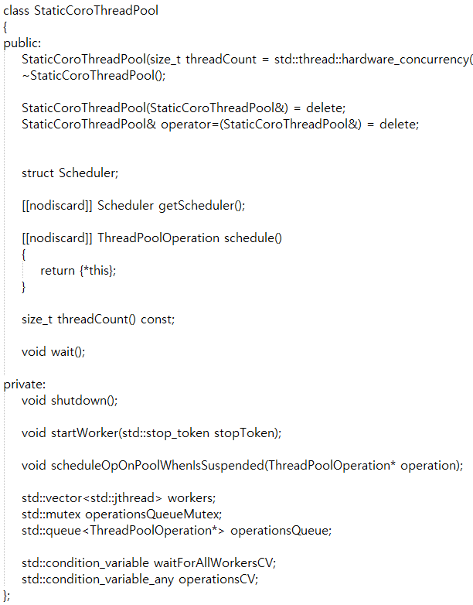
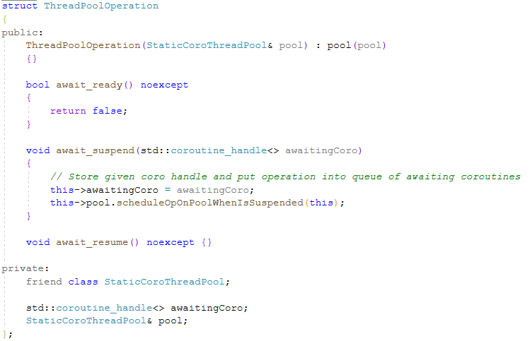

Scheduler
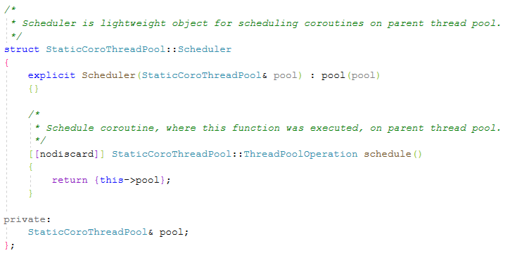

ㅍ

